关系图
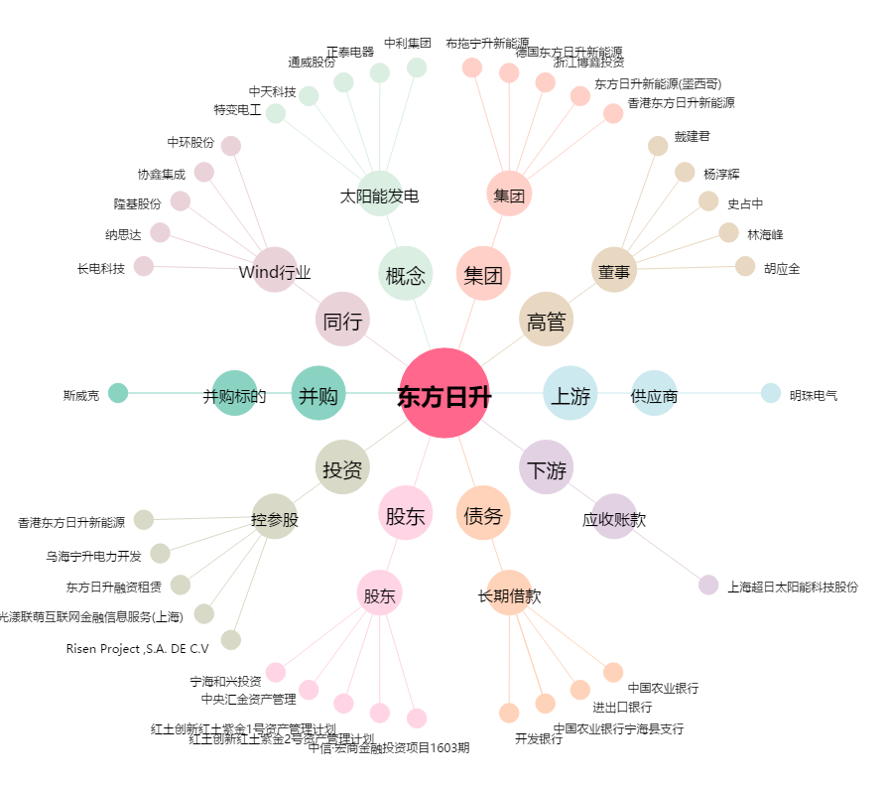
东方日升[300118.SZ] - 关系概览图

